Sheet2
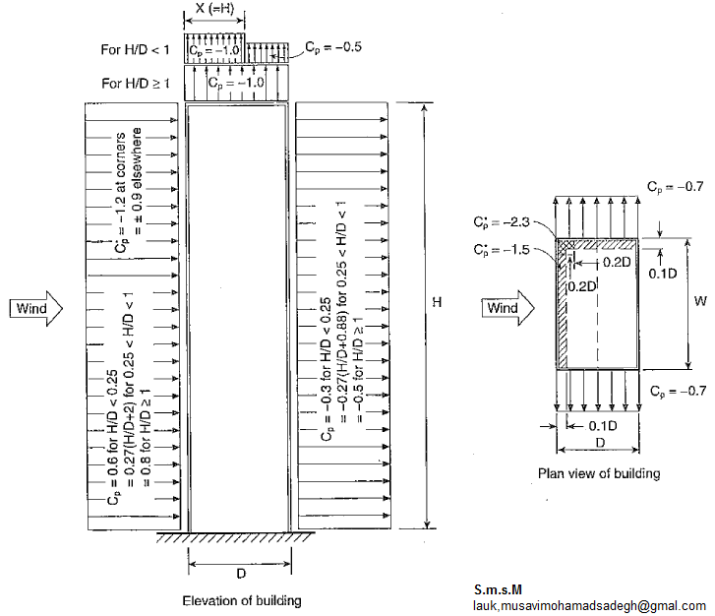
شهر مورد نظر انتخاب کنید |  | کرمان
ضریب اهمیت | Iw | 1 |  |  | 1 | آبادان | 90 | 0.496
فشار مبنای باد | q | 1.036 |  |  | 2 | آباده | 100 | 0.613
ضریب اثر جهشی | Cg | 2 |  |  | 3 | آبعلی | 110 | 0.741
ارتفاع ساختمان | H | 32 |  |  | 4 | اراک | 90 | 0.496
بعد پلان در جهت باد | D | 15 |  |  | 5 | اردبیل | 130 | 1.036
بعد پلان در جهت عمودبر باد | W | 20 |  |  | 6 | ارومیه | 90 | 0.496
 | H/D | 2.133 |  |  | 7 | آغاجاری | 110 | 0.741
 |  |  |  |  | 8 | اصفهان | 110 | 0.741
محاسبه Ce |  |  |  |  | 9 | امیدیه | 110 | 0.741
وجه روبه باد | ce(0-12) | 0.7 |  |  | 10 | اهواز | 110 | 0.741
 | ce(H) | 0.939 |  |  | 11 | ایرانشهر | 110 | 0.741
‍‍‍‍وجه پشت به باد | ce(H/2) | 0.763 |  |  | 12 | بابلسر | 100 | 0.613
دیوار های جانبی | ce(H) | 0.939 |  |  | 13 | بجنورد | 130 | 1.036
بام تخت | ce(H) | 0.939 |  |  | 14 | بم | 110 | 0.741
 |  |  |  |  | 15 | بندرانزلی | 110 | 0.741
 |  |  |  |  | 16 | بندرعباس | 100 | 0.613
محاسبه CP |  |  |  |  | 17 | بندر لنگه | 90 | 0.496
وجه روبه باد | cp | 0.8 |  |  | 18 | بوشهر | 100 | 0.613
‍‍‍‍وجه پشت به باد | cp | -0.5 |  |  | 19 | بیرجند | 90 | 0.496
دیوار های جانبی | cp | -0.7 |  |  | 20 | پارس آباد مغان | 100 | 0.613
بام تخت(X=H) | cp | -1 |  |  | 21 | تبریز | 110 | 0.741
بام تخت(X>H) | cp | 0 |  |  | 22 | تربیت حیدریه | 80 | 0.392
 |  |  |  |  | 23 | تهران | 100 | 0.613
 |  |  |  |  | 24 | جاسک | 100 | 0.613
P=Iw*ce*cp*cg*q |  |  | F=P*A |  | 25 | جزیره سیری | 110 | 0.741
فشار وجه روبه باد(H=0-12) | P1= | 1.16 | F1= | 278.4 | 26 | جزیره کیش | 100 | 0.613
فشار وجه روبه باد(H=12-H) | P2= | 1.556 | F2= | 622.4 | 27 | چابهار | 90 | 0.496
مکش وجه پشت به باد | P3= | -0.79 | F3= | -505.6 | 28 | خرم آباد | 80 | 0.392
مکش وجه دیوارهای جانبی | P4= | -1.362 | F4= | -653.76 | 29 | خوی | 90 | 0.496
مکش بام تخت(X<=H) | P5= | -1.946 | F5= | -583.8 | 30 | دزفول | 110 | 0.741
مکش بام تخت(X>H) | P6= | 0 | F6= | 0 | 31 | رامسر | 90 | 0.496
 |  |  | ∑F=F1+F2+lF3l | 1406.4 | 32 | رشت | 90 | 0.496
 |  |  |  |  | 33 | زابل | 120 | 0.883
 |  |  |  |  | 34 | زاهدان | 130 | 1.036
 |  |  |  |  | 35 | زنجان | 80 | 0.392
 |  |  |  |  | 36 | سبزوار | 90 | 0.496
 |  |  |  |  | 37 | سرخس | 110 | 0.741
 |  |  |  |  | 38 | سقز | 100 | 0.613
 |  |  |  |  | 39 | سمنان | 80 | 0.392
 |  |  |  |  | 40 | سنندج | 90 | 0.496
 |  |  |  |  | 41 | شاهرود | 80 | 0.392
 |  |  |  |  | 42 | شهرکرد | 80 | 0.392
 |  |  |  |  | 43 | شیراز | 80 | 0.392
 |  |  |  |  | 44 | طبس | 90 | 0.496
 |  |  |  |  | 45 | فسا | 90 | 0.496
 |  |  |  |  | 46 | قاءم شهر | 90 | 0.496
 |  |  |  |  | 47 | قزوین | 100 | 0.613
 |  |  |  |  | 48 | قم | 90 | 0.496
 |  |  |  |  | 49 | کاشان | 100 | 0.613
 |  |  |  |  | 50 | کرمان | 130 | 1.036
 |  |  |  |  | 51 | کرمانشاه | 90 | 0.496
 |  |  |  |  | 52 | گرگان | 80 | 0.392
 |  |  |  |  | 53 | مراغه | 110 | 0.741
 |  |  |  |  | 54 | مشهد | 90 | 0.496
 |  |  |  |  | 55 | منجیل | 130 | 1.036
 |  |  |  |  | 56 | نوشهر | 90 | 0.496
 |  |  |  |  | 57 | همدان | 100 | 0.613
 |  |  |  |  | 58 | یزد | 110 | 0.741

